상품제안서
보틀로만 칼리프 오리지널 진공텀블러 500ml | 상품코드: S05898

 |  |  |  |  |  |  | 02-713-8555 | www.synergygift.co.kr
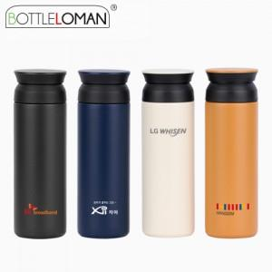

【상세/제작정보】 | <span style="font-size: 12pt;">- 뚜껑에 풀컬러 및 레이저인쇄 가능합니다. (별도문의)</span>

【인쇄/포장옵션】 | 실크, 레이저 / 포장지포장

【공급단가】 | 수량 | 50~ | 100~ | 500~ | 1,000~ | 3,000~
*VAT별도 | 단가 | 8,200원 | 8,000원 | 7,500원 | 7,350원 | 7,240원

【상품 URL】 | https://www.synergygift.co.kr:443/src/goods_detail.php?gdno=2309

